상품제안서
코션 M2 10K 3단 자동 양우산(UPF50+) | 상품코드: F20707

 |  |  |  |  |  |  | 02-412-0044 | www.easy1.co.kr
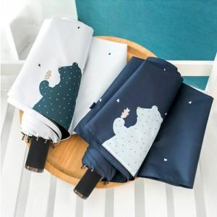

【상세/제작정보】 | ★원단인쇄는 추가비용 발생합니다.

【인쇄/포장옵션】 | 실크 / 포장지포장

【공급단가】 | 수량 | 100~ | 300~ | 500~ | 1,000~ | 3,000~
*VAT별도 | 단가 | 8,400원 | 8,260원 | 8,050원 | 7,910원 | 7,700원

【상품 URL】 | https://easy1.co.kr:443/src/goods_detail.php?gdno=20707

